附件1报名表
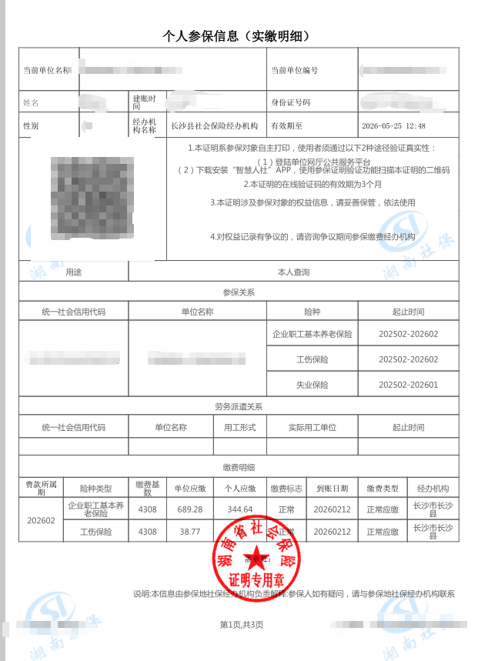
附件2
长沙经开印务科技有限公司公开招聘工作人员报名表
报考岗位：
姓名 |  | 性别 |  | 出生年月 | 籍贯 | 一寸彩色 （必须上传照片）
民族 |  | 政治面貌 |  | 婚育情况 | 健康状况
身份证号码 |  |  | 毕业院校
学历 学位 |  |  | 专业
参加工作时间 |  |  | 现工作单位及职务
之前有无不良 记录 |  |  | 相关资格等级/职称证书
现居住地址 |  |  |  |  | 联系电话
学习简历(从高中填起) | 起止日期 |  | 学校 |  | 专业 | 学历形式 全日制/函授/自考
 | 年 月至 年 月
 | 年 月至 年 月
 | 年 月至 年 月
 | 年 月至 年 月
工作简历(按时间顺序从正式工作开始填起) | 起止日期 |  | 工作单位 |  | 职务/岗位 | 主要工作职责
 | 年 月至 年 月
 | 年 月至 年 月
家庭主要成员（父母、配偶、子女） | 称谓 | 姓名 |  | 年龄 | 现工作单位及职务

应聘人员承诺 | 本人郑重承诺，所提供的材料真实有效，符合应聘所需的资格条件，无任何影响应聘资格的相关不良记录及违规违纪情形。若存在弄虚作假、隐瞒真实情况（含未如实说明相关不良记录）的情形，本人承诺自动放弃考试及聘用资格，后续一经发现，相关资格亦将予以取消。将报名表提交至报名邮箱，即视为本人已知晓并作出此承诺。 本人签字： 年 月 日

备注：不良记录对应招聘简章报考资格条件中不予录用情形。

附件资料（示例供参考）：
1.身份证正、反面：
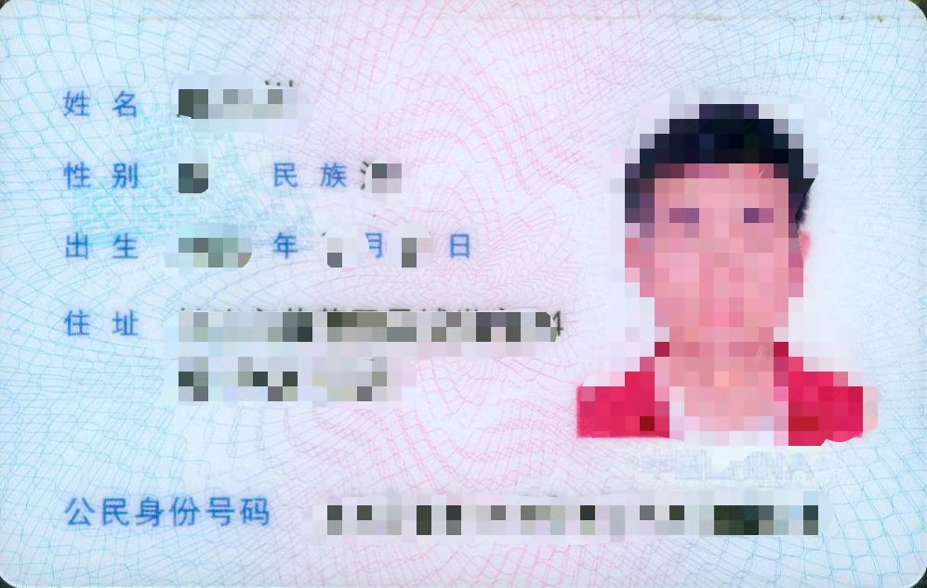
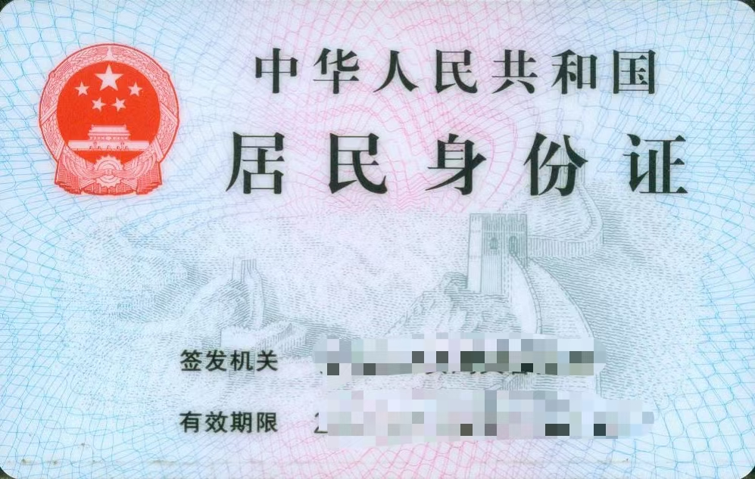

2.毕业证书、学位证书：
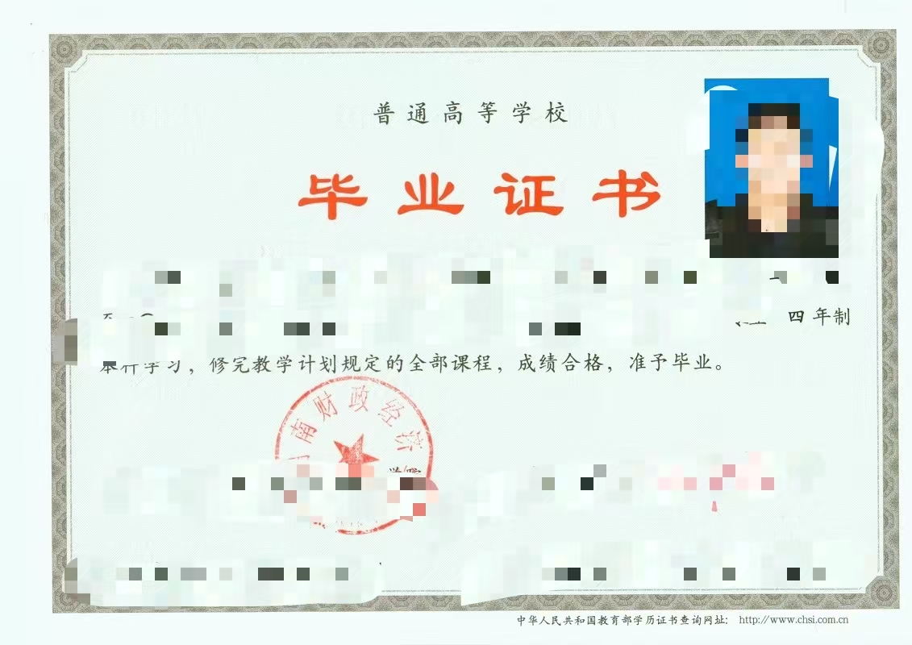



4.相关工作经验证明（劳动合同，社保缴费证明，在、离职证明等）：

